Sheet3
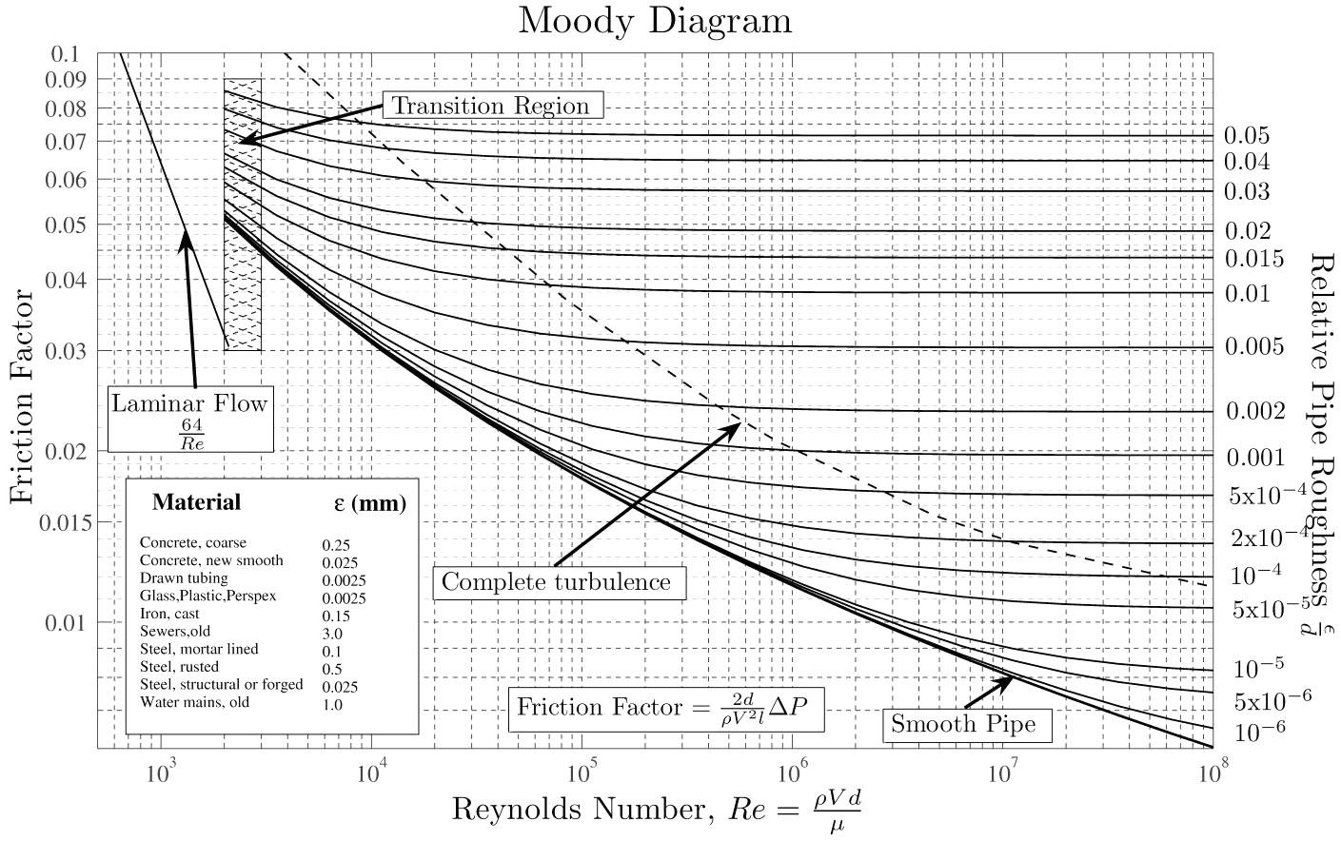
Ventilazione con canne fumario o torrini di estrazione
 |  |  |  | Aria esterna
 | 2 |  |  | pa_2 = | 100000 | Pa
 |  |  |  | z2 = | 10 | m
 |  |  |  | rho_a = | 1.2 | kg/m3 | =p/(R*T) | 1.2763078965 | A | 0 | °C
 |  |  |  | Te = | 273 | K

 |  |  |  | Ti = | 293 | K | rho_i = | 1.1891879036 | A | 20 | °C

 |  |  |  | z1 | 0 | m
 | 1 |  |  | pa_1 = pa_2 + rho_a*g*(z2-z1) = |  |  | 100117.72 | Pa

 |  |  |  | D = | 0.1 | m | Epsilon = | 0.0000025 | m
 |  |  |  | Ni = | 1.00E-06 | m2/s | Epsilon/D = | 0.000025
 |  | aria calda in moto
 |  | rho_i = | 1.15 | kg/m3
 |  | Equazione bilancio energia sistemi aperti
 |  | W2^2/2-W1^2/2 +g*(z2-z1)+(p2-p1)/rho_i + R = 0
 |  | W1 = W2
 |  | g*10 -118/rho_i+R =0
 |  | Rdist = 118/rho_i-g*10 = |  |  | 4.5086956522 | m2/s2 | J/kg
 |  | Rdist = W^2/2*L/D*f
 |  | W' = | 4 | m/s | Re = W*D/ni = |  | 400000 | f = | 0.016
 |  | W = SQRT(Rdist*2*10/D*f) = |  |  | 3.7983978316 | m/s | Portata in volume Vpunto = W*A = W*pi*D^2/4 = |  |  |  |  | 0.029832546808 | m3/s | circa | 3 | olf
Diagramma di moody |  |  |  |  |  |  |  |  |  |  |  |  |  | IAQ = | 1.0056131041 | decipol

